Sheet1
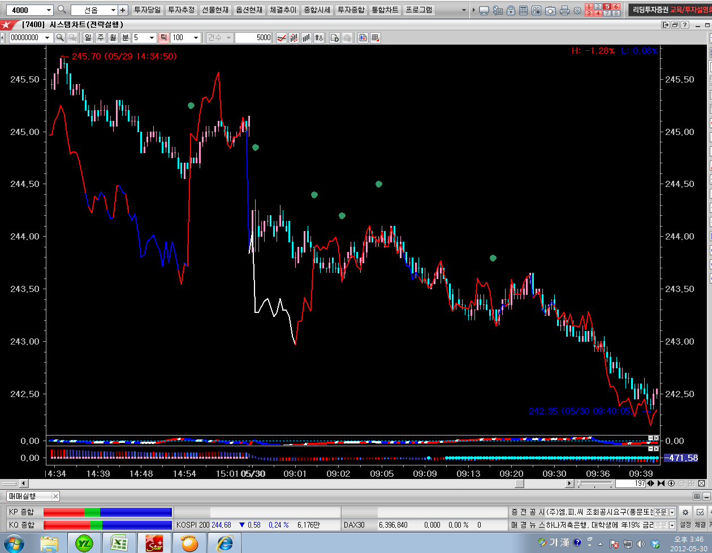

현재봉

15봉

현재봉의 15봉이전 참고구간

당일의 같은값이 없으므로 흰색으로표시

